県人口の推移
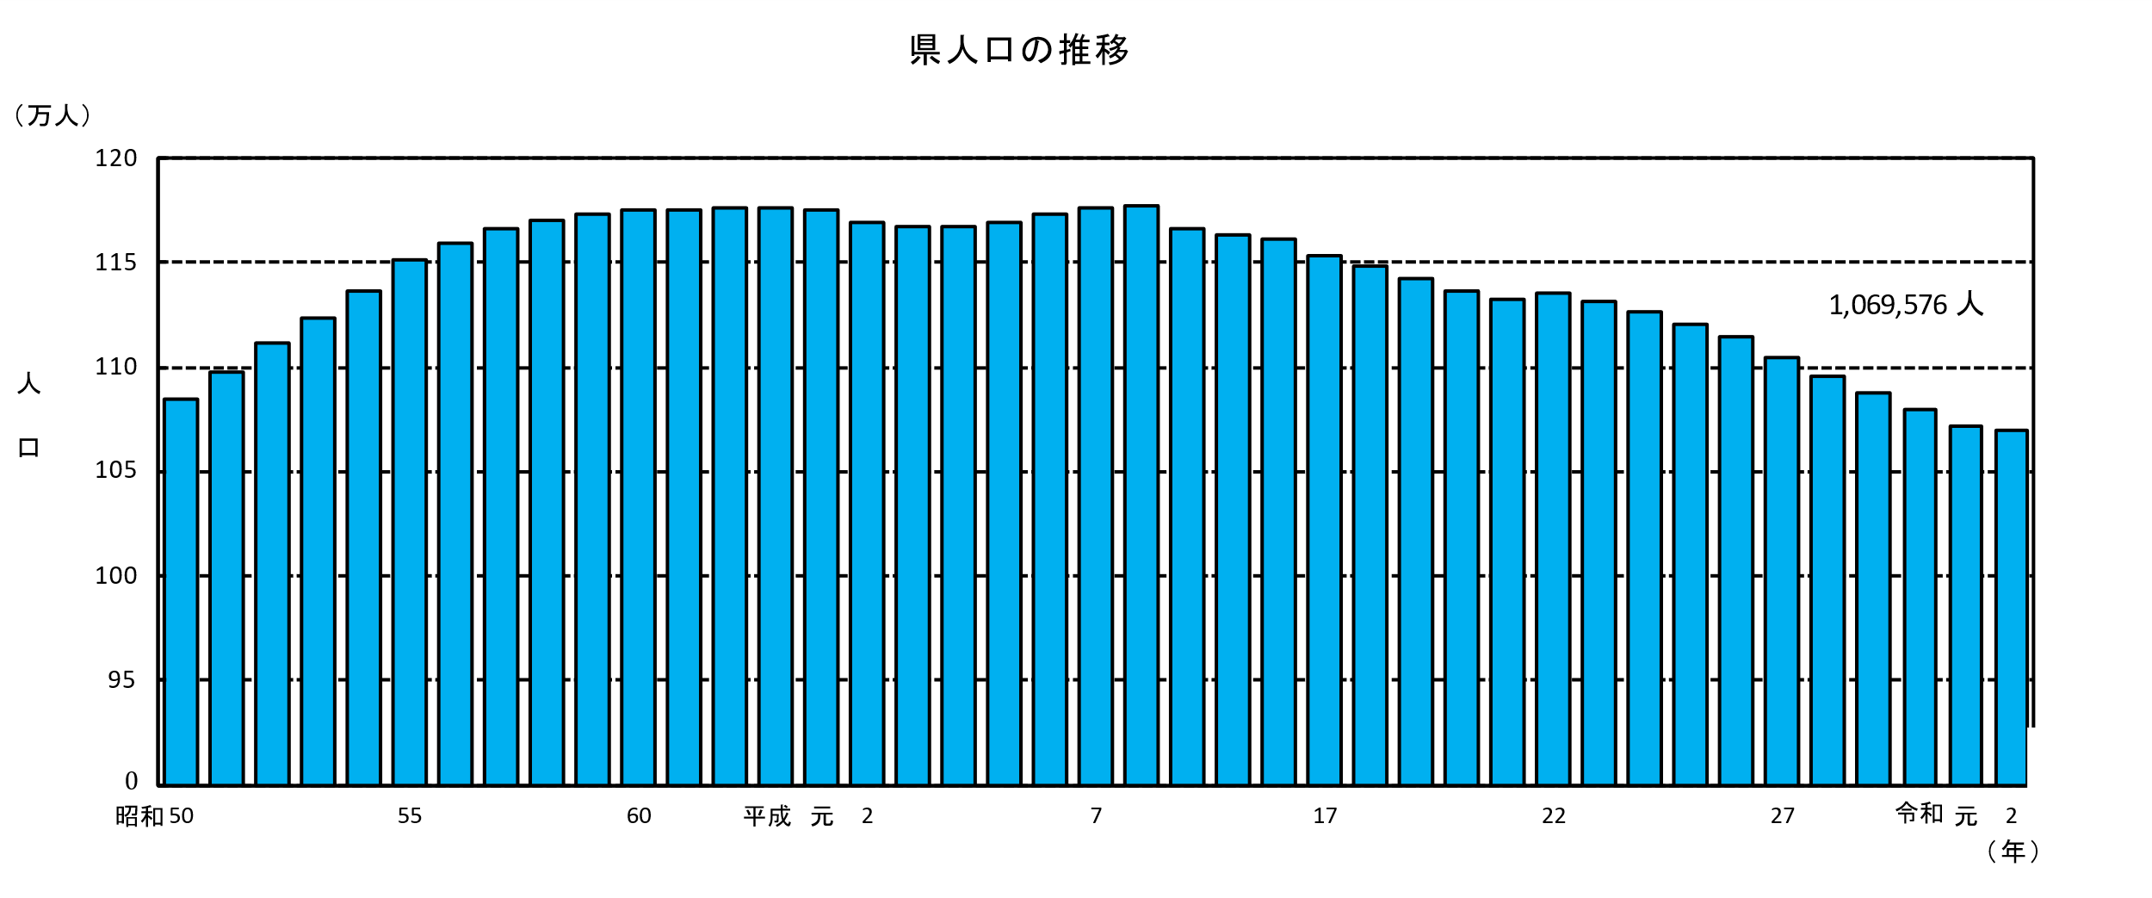
県人口の推移 |  |  |  |  |  |  |  |  | （各年10月1日現在推計人口）

 |  |  | 総 数 |  |  | 総 数 |  |  | 総 数
 | 年 |  | （人） | 年 |  | （人） | 年 |  | （人）
 | ※ | 昭和45 | 1,051,105 | ※ | 7 | 1,175,819 | ※ | 2 | 1,069,576
 |  | 46 | 1,047,356 |  | 8 | 1,177,407
 |  | 47 | 1,049,212 |  | 9 | 1,176,394
 |  | 48 | 1,054,148 |  | 10 | 1,175,535
 |  | 49 | 1,065,373 |  | 11 | 1,175,006
 | ※ | 50 | 1,085,055 | ※ | 12 | 1,170,007
 |  | 51 | 1,097,628 |  | 13 | 1,167,904
 |  | 52 | 1,111,396 |  | 14 | 1,165,763
 |  | 53 | 1,123,537 |  | 15 | 1,163,489
 |  | 54 | 1,136,623 |  | 16 | 1,160,847
 | ※ | 55 | 1,151,587 | ※ | 17 | 1,153,042
 |  | 56 | 1,159,054 |  | 18 | 1,148,220
 |  | 57 | 1,166,257 |  | 19 | 1,142,636
 |  | 58 | 1,169,667 |  | 20 | 1,136,288
 |  | 59 | 1,172,793 |  | 21 | 1,132,025
 | ※ | 60 | 1,175,543 | ※ | 22 | 1,135,233
 |  | 61 | 1,175,119 |  | 23 | 1,130,912
 |  | 62 | 1,175,619 |  | 24 | 1,125,909
 |  | 63 | 1,176,065 |  | 25 | 1,120,650
 |  | 平成元 | 1,175,288 |  | 26 | 1,114,775
 | ※ | 2 | 1,168,907 | ※ | 27 | 1,104,069
 |  | 3 | 1,167,154 |  | 28 | 1,095,863
 |  | 4 | 1,167,280 |  | 29 | 1,088,044
 |  | 5 | 1,169,381 |  | 30 | 1,079,727
 |  | 6 | 1,172,775 |  | 令和元 | 1,071,723
 | 注）※は国勢調査人口

男女別人口の推移
男女別人口の推移 |  |  |  |  |  |  |  |  |  |  | （各年10月1日現在推計人口）

 |  | 人口(人) |  |  |  |  |  | 人口(人)
年 |  | 総数 | 男 | 女 | 性比 | 年 |  | 総数 | 男 | 女 | 性比
※ | 昭和45 | 1,051,105 | 498,065 | 553,040 | 90.1 | ※ | 12 | 1,170,007 | 552,160 | 617,847 | 89.4
 | 46 | 1,047,356 | 495,087 | 552,269 | 89.6 |  | 13 | 1,167,904 | 550,751 | 617,153 | 89.2
 | 47 | 1,049,212 | 495,665 | 553,547 | 89.5 |  | 14 | 1,165,763 | 549,358 | 616,405 | 89.1
 | 48 | 1,054,148 | 497,986 | 556,162 | 89.5 |  | 15 | 1,163,489 | 547,926 | 615,563 | 89.0
 | 49 | 1,065,373 | 503,686 | 561,687 | 89.7 |  | 16 | 1,160,847 | 546,367 | 614,480 | 88.9
※ | 50 | 1,085,055 | 515,236 | 569,819 | 90.4 | ※ | 17 | 1,153,042 | 542,113 | 610,929 | 88.7
 | 51 | 1,097,628 | 522,086 | 575,542 | 90.7 |  | 18 | 1,148,220 | 539,670 | 608,550 | 88.7
 | 52 | 1,111,396 | 529,567 | 581,829 | 91.0 |  | 19 | 1,142,636 | 536,711 | 605,925 | 88.6
 | 53 | 1,123,537 | 535,820 | 587,717 | 91.2 |  | 20 | 1,136,288 | 533,128 | 603,160 | 88.4
 | 54 | 1,136,623 | 542,466 | 594,157 | 91.3 |  | 21 | 1,132,025 | 531,066 | 600,959 | 88.4
※ | 55 | 1,151,587 | 550,207 | 601,380 | 91.5 | ※ | 22 | 1,135,233 | 533,035 | 602,198 | 88.5
 | 56 | 1,159,054 | 553,666 | 605,388 | 91.5 |  | 23 | 1,130,912 | 530,886 | 600,026 | 88.5
 | 57 | 1,166,257 | 556,640 | 609,617 | 91.3 |  | 24 | 1,125,909 | 528,580 | 597,329 | 88.5
 | 58 | 1,169,667 | 557,696 | 611,971 | 91.1 |  | 25 | 1,120,650 | 526,078 | 594,572 | 88.5
 | 59 | 1,172,793 | 558,445 | 614,348 | 90.9 |  | 26 | 1,114,775 | 523,557 | 591,218 | 88.6
※ | 60 | 1,175,543 | 558,355 | 617,188 | 90.5 | ※ | 27 | 1,104,069 | 519,242 | 584,827 | 88.8
 | 61 | 1,175,119 | 557,421 | 617,698 | 90.2 |  | 28 | 1,095,863 | 515,483 | 580,380 | 88.8
 | 62 | 1,175,619 | 556,991 | 618,628 | 90.0 |  | 29 | 1,088,044 | 511,849 | 576,195 | 88.8
 | 63 | 1,176,065 | 556,692 | 619,373 | 89.9 |  | 30 | 1,079,727 | 508,050 | 571,677 | 88.9
 | 平成元 | 1,175,288 | 555,651 | 619,637 | 89.7 |  | 令和元 | 1,071,723 | 504,361 | 567,362 | 88.9
※ | 2 | 1,168,907 | 551,524 | 617,383 | 89.3 | ※ | 2 | 1,069,576 | 504,763 | 564,813 | 89.4
 | 3 | 1,167,154 | 550,153 | 617,001 | 89.2
 | 4 | 1,167,280 | 550,138 | 617,142 | 89.1
 | 5 | 1,169,381 | 551,357 | 618,024 | 89.2
 | 6 | 1,172,775 | 553,069 | 619,706 | 89.2
※ | 7 | 1,175,819 | 556,245 | 619,574 | 89.8
 | 8 | 1,177,407 | 557,061 | 620,346 | 89.8
 | 9 | 1,176,394 | 556,287 | 620,107 | 89.7
 | 10 | 1,175,535 | 555,328 | 620,207 | 89.5
 | 11 | 1,175,006 | 554,962 | 620,044 | 89.5

注１）※は国勢調査人口
２）性比＝男の人口÷女の人口×100（女性100人に対する男性の数）
性比の推移
 | #REF! |  | #REF! |  | 性比
45 | 1 | 45 | 1 | 45 | 90.1
 |  |  |  |  | 89.6
 |  |  |  |  | 89.5
 |  |  |  |  | 89.5
 |  |  |  |  | 89.7
50 |  | 50 |  | 50 | 90.4
 |  |  |  |  | 90.7
 |  |  |  |  | 91.0
 |  |  |  |  | 91.2
 |  |  |  |  | 91.3
55 |  | 55 |  | 55 | 91.5
 |  |  |  |  | 91.5
 |  |  |  |  | 91.3
 |  |  |  |  | 91.1
 |  |  |  |  | 90.9
60 |  | 60 |  | 60 | 90.5
 |  |  |  |  | 90.2
 |  |  |  |  | 90.0
 |  |  |  |  | 89.9
元 |  | 元 |  | 元 | 89.7
 |  |  |  |  | 89.3
 |  |  |  |  | 89.2
 |  |  |  |  | 89.1
5 |  | 5 |  | 5 | 89.2
 |  |  |  |  | 89.2
 |  |  |  |  | 89.8
 |  |  |  |  | 89.8
 |  |  |  |  | 89.7
10 |  | 10 |  | 10 | 89.5
 |  |  |  |  | 89.5
 |  |  |  |  | 89.4
 |  |  |  |  | 89.2
 |  |  |  |  | 89.1
15 |  | 15 |  | 15 | 89.0
 |  |  |  |  | 88.9
 |  |  |  |  | 88.7
 |  |  |  |  | 88.7
 |  |  |  |  | 88.6
20 |  | 20 |  | 20 | 88.4
 |  |  |  |  | 88.4
 |  |  |  |  | 88.5
 |  |  |  |  | 88.5
 |  |  |  |  | 88.5
25 |  | 25 |  | 25 | 88.5
 |  |  |  |  | 88.6
27 |  | 27 |  | 27 | 88.8
 |  |  |  |  | 88.8
29 |  | 29 |  | 29 | 88.8
 |  |  |  |  | 88.9
元 |  | 元 |  | 元 | 88.9
...
（各年10月1日現在）

